Table1
广东香乐食品有限公司 出厂检验报告
产品名称 | 番之一本青柠味夹层蛋糕 | 型号规格 | 258g
批量 | 30件 | 生产日期 (批号) | 2023.08.21
抽 (送) 样日期 | 2023.08.21 | 样品数量 | 1盒
商标 | 优之良品 | 验讫日期 | 2023.08.23
产品执行标准 | GB 7099
项 目 | 标 准 要 求 |  | 实测结果 | 单项评价
色泽 | 具有产品应有的正常色泽. |  | 符合要求 | 合格
滋味与口感 | 具有产品应有的气味和滋味，无异味. |  | 符合要求 | 合格
状态 | 无霉变，无生虫及其他正常视力可见的外来异 物. |  | 符合要求 | 合格
净含量，g | / |  | / | /
水分，％ | 15~25 |  | 19.2 | 合格
细菌总数 (CFU/g) | n=5 c=2 m=10000 M=100000 |  | 20 20 10 20 10 | 合格
大肠菌群 (CFU/g) | n=5 c=2 m=10 M=100 |  | ＜1 ＜1 ＜1 ＜1 ＜1 | 合格
包装 | 符合 标准要求 |  | / | /
标志 | 符合 标准要求 |  | / | /
检验结论 |  所检项目均符合标准的要求，本批抽检合格。
 | 2023 年 8 月 23 日
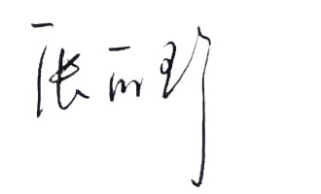
审核： |  | 主检：

